m3 Producidos
Producción enero 2025
Mes | Enero
Año | 2025
Día | Vol/m3
3 | 110.5
10 | 145.3
11 | 83
13 | 303
14 | 88.5
15 | 198.5
16 | 164.3
17 | 177
18 | 47
20 | 107.5
21 | 139
22 | 227
23 | 260.5
24 | 204.3 | Promedio | 178.1 | IQR | 146.9
25 | 42 | Mediana | 181.3 | LI | -112.1
27 | 185.5 | Des.estandar | 81.4 | LS | 475.4
28 | 275.5 | CV | 45.7%
29 | 278.8 | Minimo | 42
30 | 239 | maximo | 303
31 | 285.5 | Primer cuartil | 108.3
Total | 3561.5 | Tercer cuartil | 255.1
Producción febrero 2025
Mes | Febrero
Año | 2025
Día | Vol/m3
1 | 178
3 | 149.8
4 | 222.8
5 | 263.5
6 | 228.3
7 | 182.3
8 | 119
10 | 149
11 | 254
12 | 226.3
13 | 206.3
14 | 207.3
15 | 186.8
17 | 150.8 | Promedio | 208.9 | IQR | 52.6
18 | 200.5 | Mediana | 206.8 | LI | 104.5
19 | 238.5 | Des.estandar | 42.5 | LS | 314.8
20 | 189.5 | CV | 20.4%
21 | 252.5 | Minimo | 119
22 | 190.5 | maximo | 290.3
24 | 225 | Primer cuartil | 183.4
25 | 222.5 | Tercer cuartil | 235.9
26 | 275
27 | 205.3
28 | 290.3
Total | 5013.3
producción marzo 2025
Mes | Marzo
Año | 2025
Día | Vol/m3
1 | 153
3 | 144.3
4 | 145.5
5 | 309.8
6 | 196.3
7 | 330.5
8 | 136.3
10 | 271.3
11 | 255.5
12 | 294.5
13 | 216.8
14 | 186
15 | 56.5
17 | 252.5 | Promedio | 206.1 | IQR | 131.1
18 | 147.5 | Mediana | 202.8 | LI | -50.2
19 | 202.8 | Des.estandar | 84.1 | LS | 474.3
20 | 336.8 | CV | 40.8%
21 | 322.5 | Minimo | 40.3
22 | 40.3 | maximo | 336.8
25 | 91 | Primer cuartil | 146.5
26 | 218 | Tercer cuartil | 277.6
27 | 284
28 | 253.3
29 | 151.8
31 | 156.3
Total | 5152.5

Producción Abril 2025
Mes | Abril
Año | 2025
Día | Vol/m3
1 | 138
2 | 123
3 | 187.8
4 | 113
5 | 139.5
7 | 97.8
8 | 68.3
9 | 164.5
10 | 93.5
11 | 209.5
12 | 155
14 | 160
15 | 174.3 | Promedio | 146.0 | IQR | 76
16 | 189 | Mediana | 146.8 | LI | -1
21 | 6 | Des.estandar | 52.9 | LS | 303
22 | 116.3 | CV | 36.3%
23 | 191.3 | Minimo | 6
24 | 131.3 | maximo | 228
25 | 227.5 | Primer cuartil | 113
26 | 146.8 | Tercer cuartil | 189
28 | 228
29 | 191.3
30 | 105.8
Total | 3357.0

Producción Mayo 2025
Mes | Mayo
Año | 2025
Día | Vol/m3
2 | 182
3 | 79.3
5 | 195.3
6 | 86.5
7 | 133.3
8 | 134
9 | 199.8
10 | 66.3
12 | 103.3
13 | 153.8
14 | 199
15 | 193.8
16 | 200
17 | 50.5 | Promedio | 151.5 | IQR | 75.2
19 | 165.3 | Mediana | 153.4 | LI | 7.4
20 | 159.8 | Des.estandar | 48.9 | LS | 308.2
21 | 115.5 | CV | 32.3%
22 | 242.5 | Minimo | 50.5
23 | 165.5 | maximo | 242.5
24 | 121.8 | Primer cuartil | 120.2
26 | 132 | Tercer cuartil | 195.4
27 | 153
28 | 137.5
29 | 221.8
30 | 195.8
31 | 153
Total | 3939.75

PRODUCCIÓN JUNIO 2025
Mes | Junio
Año | 2025
Día | Vol/m3
3 | 180.3
4 | 99.8
5 | 117.8
6 | 157.5
7 | 110
9 | 156
10 | 130.5
11 | 188.3
12 | 120
13 | 204.8
14 | 41.8
16 | 107
17 | 107.8 | Promedio | 140.3 | IQR | 76.2
18 | 134.5 | Mediana | 132.5 | LI | -6.7
19 | 182.5 | Des.estandar | 46.1 | LS | 298.0
20 | 188.5 | CV | 32.9%
21 | 210.5 | Minimo | 41.8
24 | 85 | maximo | 210.5
25 | 187.5 | Primer cuartil | 107.6
26 | 124 | Tercer cuartil | 183.8
27 | 179.8
28 | 73.8
Total | 3087.3

Tiempos de Ciclo
Mes | Enero |  |  |  | 2025
Día | Carga | Alistamiento | Ida | En Obra | Regreso | Promedio
3 | 12 | 19 | 19 | 64 | 94 | 206
Tiempos de Ciclo Enero 2025
10 | 15 | 23 | 25 | 57 | 23 | 143
11 | 13 | 21 | 29 | 61 | 18 | 142
13 | 11 | 20 | 20 | 49 | 25 | 125
14 | 10 | 22 | 27 | 91 | 18 | 168
15 | 12 | 19 | 30 | 74 | 20 | 154
16 | 13 | 18 | 29 | 76 | 34 | 168
17 | 14 | 19 | 28 | 60 | 23 | 142
18 | 11 | 20 | 45 | 65 | 15 | 156
20 | 12 | 18 | 25 | 75 | 18 | 148
21 | 14 | 21 | 25 | 63 | 22 | 145
22 | 12 | 19 | 37 | 71 | 41 | 180
23 | 12 | 18 | 27 | 63 | 30 | 150
24 | 10 | 21 | 28 | 66 | 28 | 152
25 | 9 | 11 | 28 | 66 | 5 | 119
27 | 11 | 18 | 43 | 83 | 29 | 184
28 | 11 | 21 | 30 | 51 | 21 | 133
29 | 10 | 21 | 37 | 60 | 27 | 154
30 | 12 | 21 | 39 | 66 | 40 | 177
31 | 11 | 22 | 41 | 64 | 33 | 170
Total | 12 | 20 | 31 | 65.8 | 28 | 155

Tiempos de Ciclo Febrero 2025
Mes | Febrero |  |  |  | 2025
Día | Carga | Alistamiento | Ida | En Obra | Regreso | Promedio
1 | 12 | 19 | 33 | 58 | 25 | 146
3 | 11 | 21 | 42 | 83 | 50 | 207
4 | 12 | 21 | 28 | 58 | 24 | 143
5 | 11 | 18 | 38 | 62 | 22 | 151
6 | 11 | 21 | 31 | 62 | 29 | 154
7 | 9 | 18 | 27 | 63 | 31 | 148
8 | 10 | 15 | 24 | 74 | 20 | 143
10 | 11 | 22 | 31 | 39 | 33 | 136
11 | 11 | 18 | 36 | 63 | 31 | 159
12 | 10 | 17 | 36 | 78 | 33 | 174
13 | 11 | 18 | 42 | 52 | 41 | 164
14 | 11 | 20 | 33 | 65 | 34 | 163
15 | 10 | 18 | 33 | 36 | 29 | 126
17 | 12 | 21 | 34 | 77 | 27 | 171
18 | 10 | 18 | 43 | 79 | 74 | 224
19 | 11 | 25 | 34 | 49 | 36 | 155
20 | 10 | 19 | 56 | 61 | 46 | 192
21 | 10 | 19 | 31 | 58 | 35 | 153
22 | 11 | 20 | 31 | 51 | 35 | 148
24 | 10 | 23 | 48 | 60 | 51 | 192
25 | 11 | 24 | 41 | 59 | 52 | 187
26 | 10 | 18 | 30 | 55 | 27 | 140
27 | 10 | 18 | 29 | 59 | 27 | 143
28 | 9 | 21 | 26 | 49 | 20 | 125
Total | 11 | 20 | 35 | 60.4 | 35 | 160

Tiempo de Ciclo Marzo 2025
Mes | Marzo |  |  |  | 2025
Día | Carga | Alistamiento | Ida | En Obra | Regreso | Promedio
1 | 11 | 20 | 42 | 68 | 37 | 177
3 | 12 | 24 | 28 | 77 | 26 | 167
4 | 9 | 23 | 22 | 62 | 35 | 151
5 | 11 | 18 | 26 | 51 | 21 | 127
6 | 11 | 20 | 37 | 51 | 44 | 163
7 | 9 | 16 | 34 | 49 | 24 | 132
8 | 10 | 18 | 23 | 41 | 26 | 118
10 | 8 | 19 | 34 | 47 | 39 | 147
11 | 10 | 19 | 34 | 54 | 25 | 142
12 | 9 | 17 | 29 | 63 | 42 | 160
13 | 11 | 18 | 26 | 56 | 23 | 134
14 | 12 | 22 | 27 | 70 | 8 | 139
15 | 10 | 16 | 30 | 37 | 53 | 146
17 | 11 | 21 | 38 | 59 | 45 | 174
18 | 9 | 16 | 44 | 65 | 58 | 192
19 | 9 | 17 | 36 | 64 | 15 | 141
20 | 9 | 22 | 25 | 76 | 20 | 152
21 | 10 | 18 | 31 | 69 | 47 | 175
22 | 11 | 21 | 22 | 84 | 23 | 161
25 | 11 | 15 | 24 | 72 | 34 | 155
26 | 12 | 19 | 34 | 68 | 36 | 169
27 | 10 | 18 | 22 | 48 | 28 | 126
28 | 10 | 18 | 24 | 64 | 43 | 159
29 | 9 | 18 | 32 | 74 | 31 | 165
31 | 9 | 24 | 60 | 84 | 40 | 217
Total | 10.19 | 19.20 | 31.28 | 61.95 | 32.47 | 155.10

Tiempo de Ciclo Abril 2025
Mes | Abril |  |  |  | 2025
Día | Carga | Alistamiento | Ida | En Obra | Regreso | Promedio
1 | 8 | 23 | 31 | 86 | 25 | 173
2 | 9 | 19 | 34 | 61 | 41 | 164
3 | 10 | 20 | 27 | 66 | 33 | 156
4 | 11 | 19 | 38 | 103 | 42 | 213
5 | 10 | 17 | 20 | 85 | 21 | 153
7 | 9 | 22 | 47 | 94 | 39 | 211
8 | 9 | 17 | 20 | 50 | 31 | 127
9 | 11 | 20 | 34 | 63 | 35 | 163
10 | 12 | 20 | 34 | 84 | 37 | 187
11 | 9 | 17 | 24 | 87 | 29 | 166
12 | 10 | 18 | 32 | 57 | 51 | 168
14 | 10 | 23 | 51 | 71 | 58 | 213
15 | 10 | 21 | 25 | 87 | 33 | 176
16 | 9 | 20 | 33 | 79 | 33 | 174
21 | 4 | 23 | 21 | 85 | 18 | 151
22 | 10 | 20 | 21 | 86 | 20 | 157
23 | 10 | 19 | 38 | 59 | 25 | 151
24 | 9 | 21 | 43 | 79 | 32 | 184
25 | 10 | 20 | 32 | 67 | 25 | 154
26 | 11 | 19 | 36 | 67 | 24 | 157
28 | 10 | 16 | 41 | 66 | 36 | 169
29 | 10 | 23 | 32 | 72 | 46 | 183
30 | 10 | 22 | 49 | 86 | 55 | 222
Total | 9.65 | 19.99 | 33.00 | 75.35 | 35 | 172.49

Tiempo de Ciclo Mayo 2025
Mes | Mayo |  |  |  | 2025
Día | Carga | Alistamiento | Ida | En Obra | Regreso | Promedio
2 | 10 | 21 | 37 | 67 | 27 | 162
3 | 8 | 19 | 34 | 87 | 29 | 177
5 | 11 | 21 | 35 | 94 | 29 | 190
6 | 10 | 21 | 38 | 80 | 51 | 200
7 | 10 | 19 | 41 | 70 | 45 | 185
8 | 10 | 24 | 40 | 73 | 37 | 184
9 | 9 | 17 | 41 | 82 | 30 | 179
10 | 10 | 19 | 45 | 74 | 54 | 202
12 | 9 | 21 | 41 | 62 | 55 | 188
13 | 11 | 21 | 36 | 62 | 36 | 166
14 | 11 | 23 | 35 | 59 | 30 | 158
15 | 10 | 19 | 47 | 73 | 35 | 184
16 | 10 | 22 | 33 | 101 | 28 | 194
17 | 10 | 20 | 41 | 79 | 66 | 215
19 | 8 | 18 | 45 | 80 | 43 | 194
20 | 9 | 20 | 30 | 69 | 38 | 166
21 | 11 | 24 | 27 | 67 | 28 | 157
22 | 9 | 17 | 51 | 54 | 38 | 169
23 | 11 | 22 | 31 | 111 | 35 | 210
24 | 10 | 22 | 29 | 76 | 34 | 171
26 | 9 | 24 | 44 | 80 | 36 | 193
27 | 10 | 20 | 37 | 79 | 38 | 184
28 | 9 | 21 | 32 | 57 | 35 | 154
29 | 10 | 18 | 33 | 54 | 28 | 143
30 | 11 | 24 | 47 | 86 | 44 | 212
31 | 13 | 23 | 46 | 86 | 41 | 209
Total | 10.03 | 20.46 | 38.57 | 75.41 | 37.58 | 182.05

Tiempos de Ciclo Junio 2025
Mes | Junio |  |  |  | 2025
Día | Carga | Alistamiento | Ida | En Obra | Regreso | Promedio
3 | 11 | 23 | 36 | 59 | 20 | 149
4 | 9 | 27 | 48 | 71 | 46 | 201
5 | 10 | 20 | 47 | 81 | 63 | 221
6 | 12 | 21 | 28 | 87 | 45 | 193
7 | 8 | 19 | 26 | 117 | 21 | 191
9 | 11 | 20 | 47 | 63 | 50 | 191
10 | 11 | 23 | 55 | 75 | 61 | 225
11 | 13 | 20 | 33 | 81 | 53 | 200
12 | 9 | 22 | 43 | 92 | 51 | 217
13 | 9 | 18 | 40 | 81 | 28 | 176
14 | 10 | 29 | 34 | 50 | 78 | 201
16 | 12 | 23 | 40 | 110 | 37 | 222
17 | 12 | 20 | 36 | 76 | 28 | 172
18 | 9 | 21 | 38 | 78 | 35 | 181
19 | 10 | 21 | 32 | 98 | 39 | 200
20 | 11 | 21 | 33 | 80 | 30 | 175
21 | 10 | 21 | 32 | 58 | 35 | 156
24 | 8 | 17 | 29 | 95 | 26 | 175
25 | 11 | 23 | 47 | 78 | 47 | 206
26 | 11 | 20 | 43 | 74 | 64 | 212
27 | 11 | 21 | 31 | 86 | 38 | 187
28 | 9 | 23 | 29 | 83 | 21 | 165
Total | 10.32 | 21.48 | 37.59 | 80.36 | 41.39 | 191.14

Chorreo
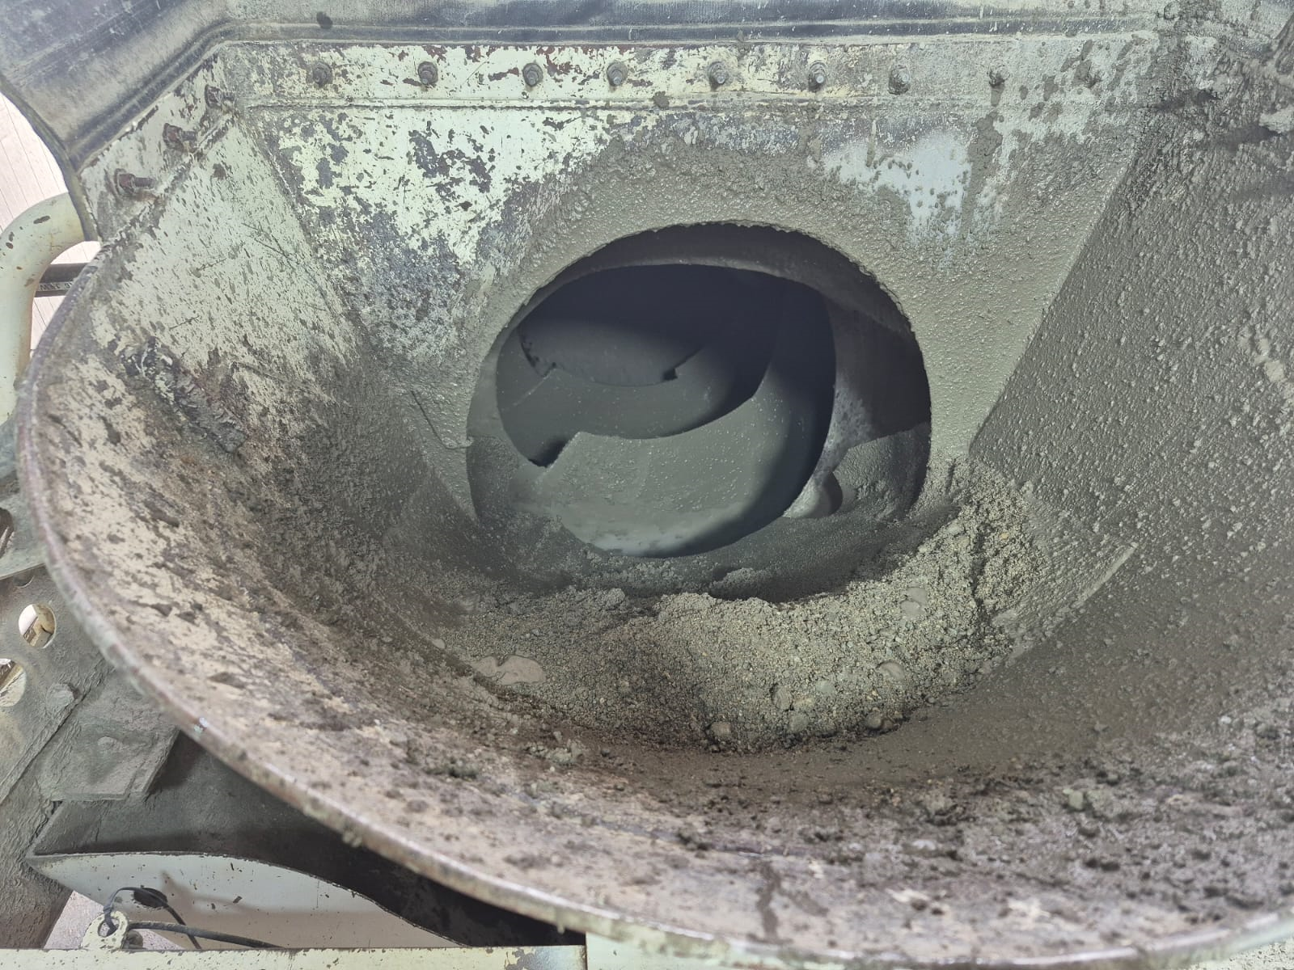
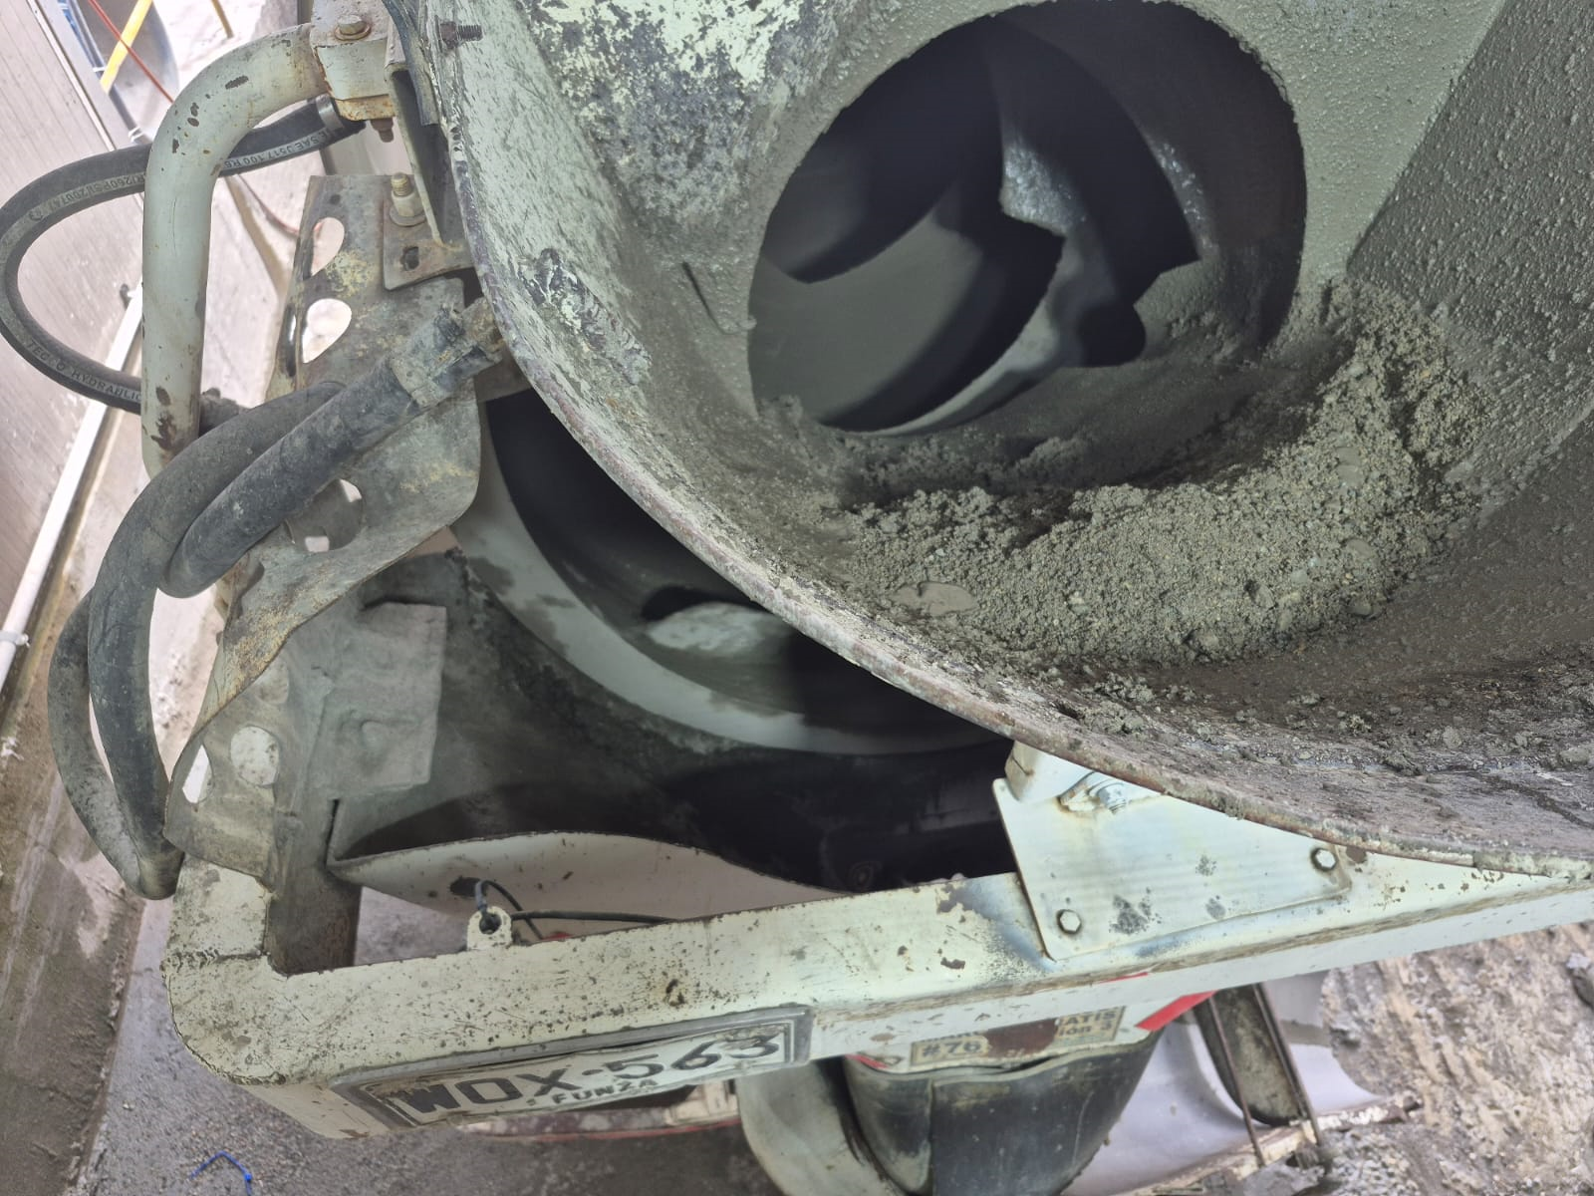
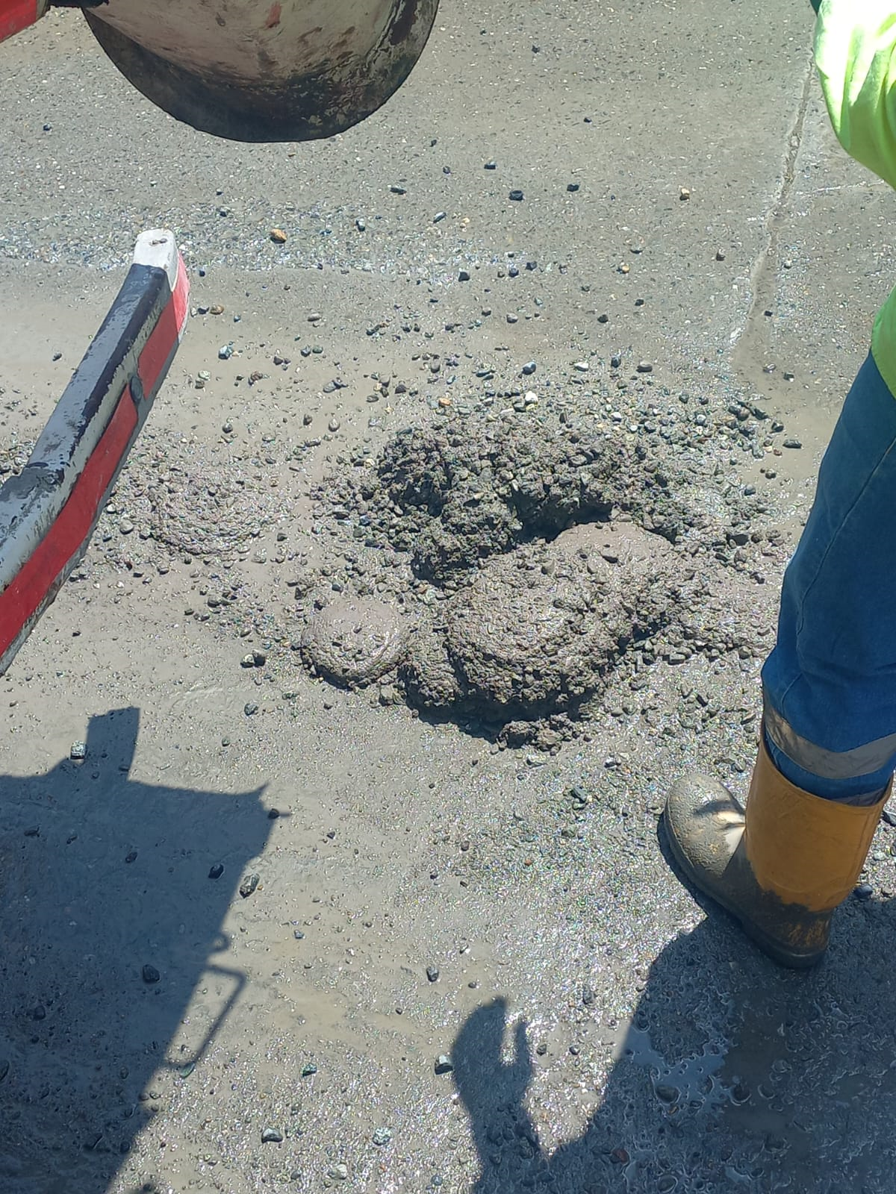
LAMINAS DEL SHUT DE CARGUE |  | Seguimiento de mantenimiento correctivo por chorreo en mezcladoras (MX) Identificación y corrección de chorreo en el cargue de concreto Durante el desarrollo del proyecto, se identificó visualmente un comportamiento recurrente de chorreo en algunas mezcladoras (MX) durante el proceso de cargue, particularmente en los primeros 2 metros cúbicos del llenado. Esta observación permitió establecer un patrón de fallas que estaba afectando la eficiencia del proceso y generando pérdidas de material. ademas de retrabajo, porque se debe hacer limpieza del sitio. Se realizó un seguimiento detallado, día por día, registrando las fechas exactas en que cada una de las MX fue llevada al ETM (Taller Autorizado de Mantenimiento con convenio CEMEX) para intervenirlas específicamente por esta causa. Solución implementada: La solución técnica adoptada consistió en la instalación de aletas en los embudos de la tolva, conocidas como láminas del “shut” de cargue. Esta intervención permitió contener el material durante los primeros metros cúbicos del cargue, evitando el derrame. El problema de chorreo se debía a que, en algunos casos, las mezclas eran demasiado húmedas y el flujo del concreto provocaba pérdidas por las uniones sin sellado adecuado. Con esta implementación, todas las MX disponibles en planta durante ese período fueron llevadas al ETM para realizar esta modificación, estandarizando así la solución en toda la flota. Aunque no todas las MX presentaban el chorreo, se decidió estandarizar la solución en toda la flota disponible en planta durante el período. |  | APLICACIONES
EQO819 |  |  |  | 1. Ciclo PHVA (Planear - Hacer - Verificar - Actuar) Ideal para estructurar el seguimiento y mejora: Planear: Identificación del problema de chorreo y diseño de solución. Hacer: Instalación de las aletas en las MX. Verificar: Seguimiento de resultados post-intervención (¿hay reducción del chorreo?). Actuar: Estandarizar la solución a todas las MX, como se hizo.
EQO725 | 2025-05-16
WOX531 | 2025-05-22
WOX558 | 2025-04-15
WOX561
EQO788
WOX563 | 2025-04-26
WOX541
EQO732 | 2025-06-26
EQO815 | 2025-06-10
WOX530
EQO756
WOX543
EQO722
WOX564
WOX551

 |  |  | Durante el desarrollo del proyecto se identificó que algunos mixers presentaban chorreo o desperdicio de material durante el proceso de cargue. Esta situación se debía al desgaste del shut o canal de cargue, el cual había sido intervenido previamente en 2023 mediante la instalación de láminas como medida correctiva. Sin embargo, se evidenció que el desgaste de estas láminas es relativo: en algunos mixers ya estaban completamente deterioradas o incluso se habían desprendido, lo cual generaba pérdidas de concreto. Ante esta situación, se tomó la decisión de realizar el cambio completo del shut en todos los mixers disponibles en la planta, como se evidencia en el soporte fotográfico adjunto al lado izquierdo. El valor de la cotización por la soldadura y colocación de las láminas fue de $357.814 por mixer. Cabe destacar que la vida útil de estas láminas varía: algunos mixers pueden operar hasta dos años sin requerir reemplazo, mientras que en la mayoría de los casos es necesario hacer el cambio antes del primer año de uso.

 |  |  | ANTES


 |  |  | DESPUES

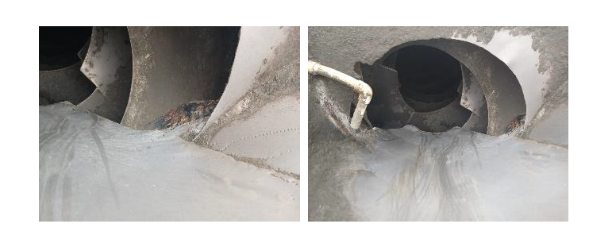

 |  |  |  |  | YA PUESTAS

Chispeo
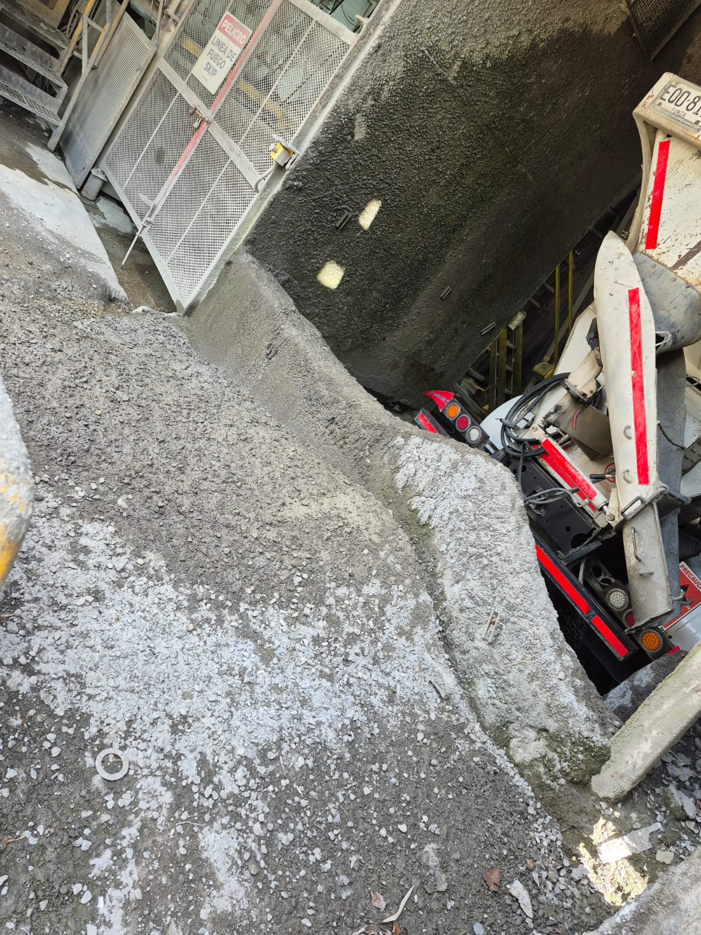
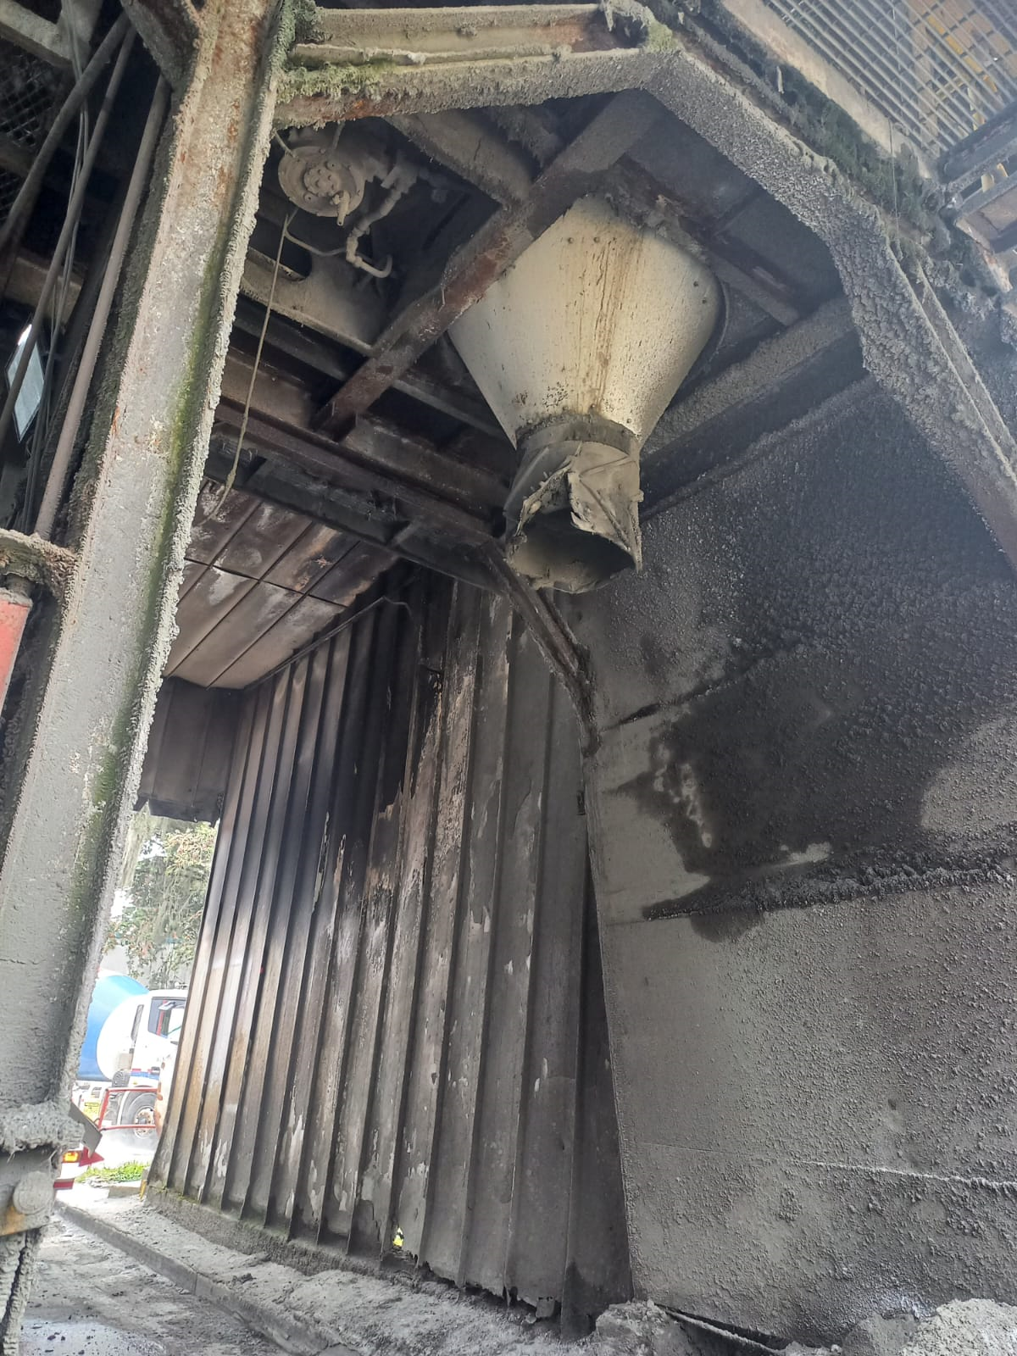
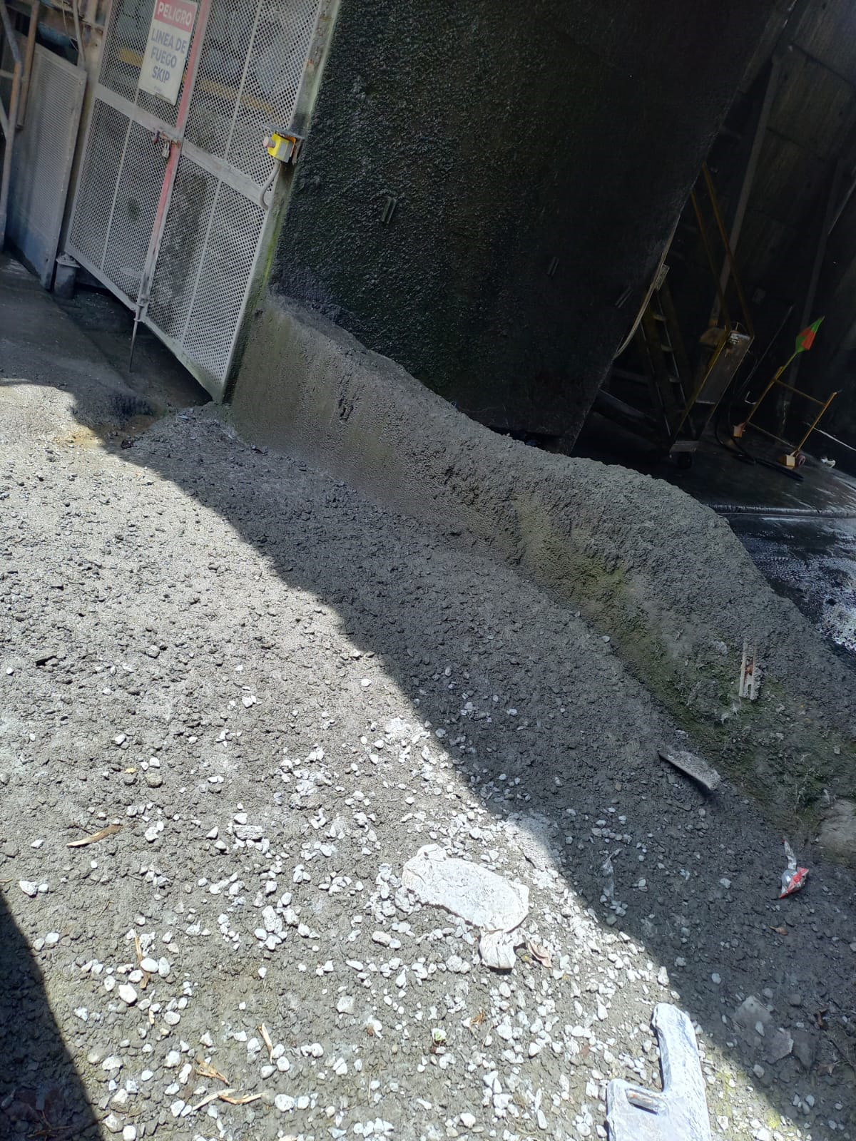
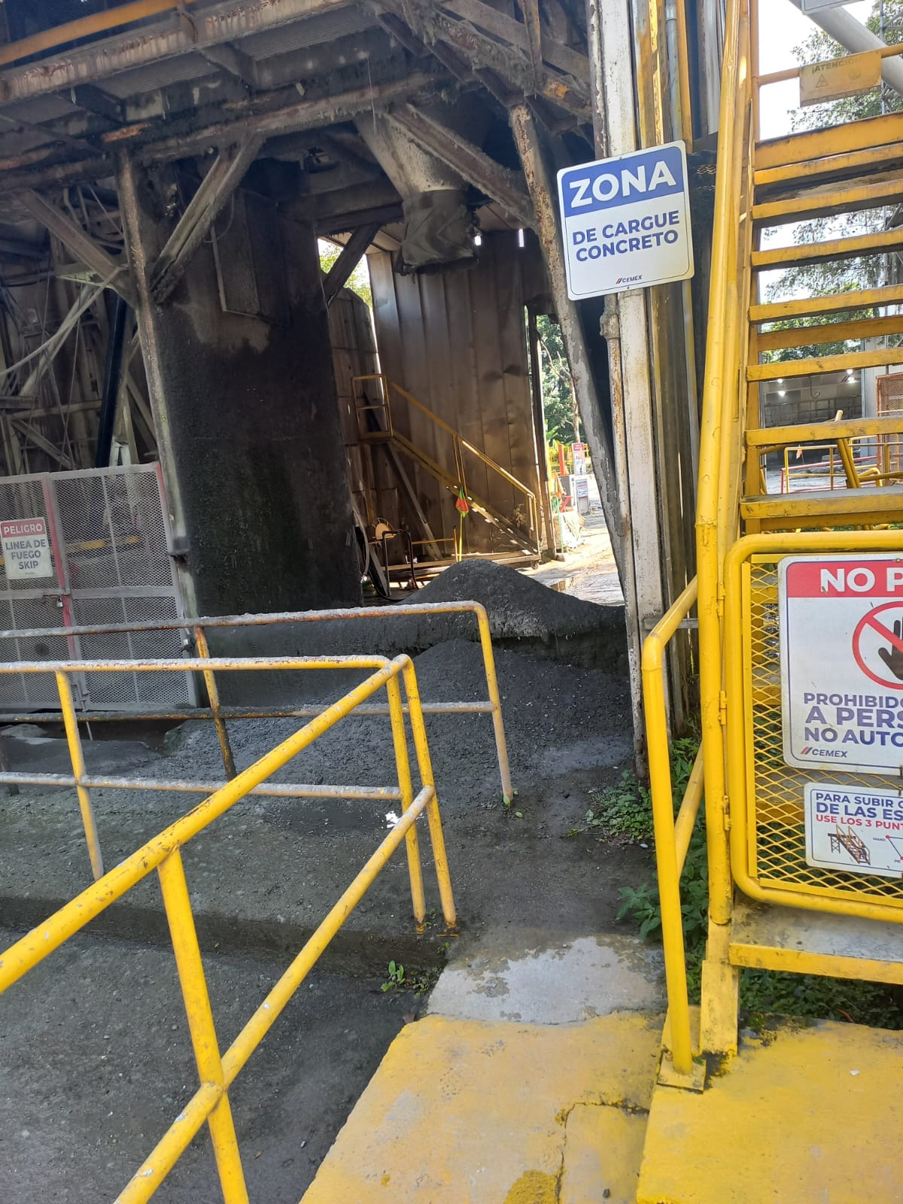
chispeo |  | SOLUCION | pedazo de banda que sobraba
Durante la operación de cargue de concreto en las mezcladoras (MX), se identificó un comportamiento recurrente en el punto de transferencia entre embudos. Específicamente, una vez la mezcla está lista en el mezclador, esta desciende por un primer embudo que la dirige hacia un segundo embudo ubicado en la mezcladora. En este punto de paso, cuando la mezcla es muy húmeda o presenta una alta homogeneidad, se genera un fenómeno conocido como “chispeo”, que consiste en pequeñas salpicaduras o rebotes del concreto durante la caída. Este chispeo produce acumulaciones visibles de material sobre el suelo, formando pequeños montículos de concreto seco, y también salpicaduras en las paredes internas de la planta. Consecuencias operativas: Estas acumulaciones requieren un retrabajo de limpieza cada 6 meses aproximadamente. La limpieza se realiza utilizando taladros tipo martillo, con los cuales se desprende el concreto adherido para posteriormente ser retirado. El material retirado se deposita en una carretilla tipo "Vol" y se pesa en una de las básculas disponibles en planta para cuantificar su volumen. A partir de estas mediciones se determinó que se acumulan alrededor de 0,075 m³ de concreto seco cada 6 meses como resultado del chispeo. Este hallazgo permite justificar tanto la necesidad del mantenimiento periódico como la búsqueda de posibles soluciones para mitigar el chispeo en el punto de transferencia, lo cual podría representar una mejora en eficiencia operativa y en condiciones de limpieza de planta.
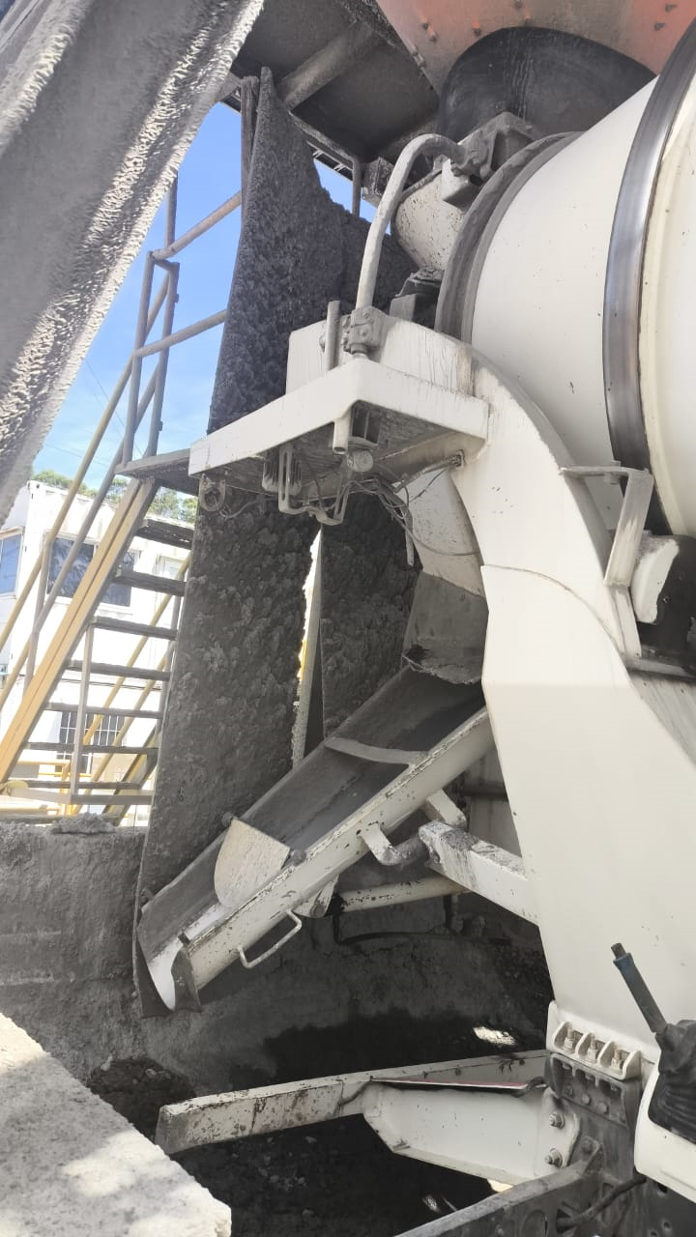
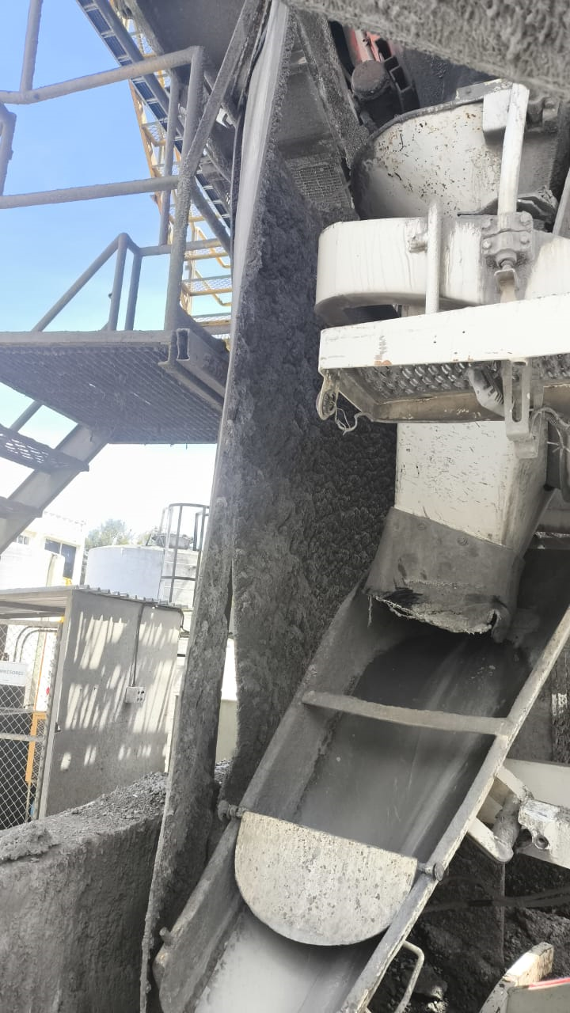

 | Suegrencia:

 | Se propone una extensión del embudo del mezclador, prolongándolo con un material flexible y resistente, similar al cuero industrial o lona reforzada, que permita una inserción más profunda dentro del embudo del vehículo mezclador (MX) sin generar impactos ni obstrucciones durante el proceso de cargue.

Inventarios
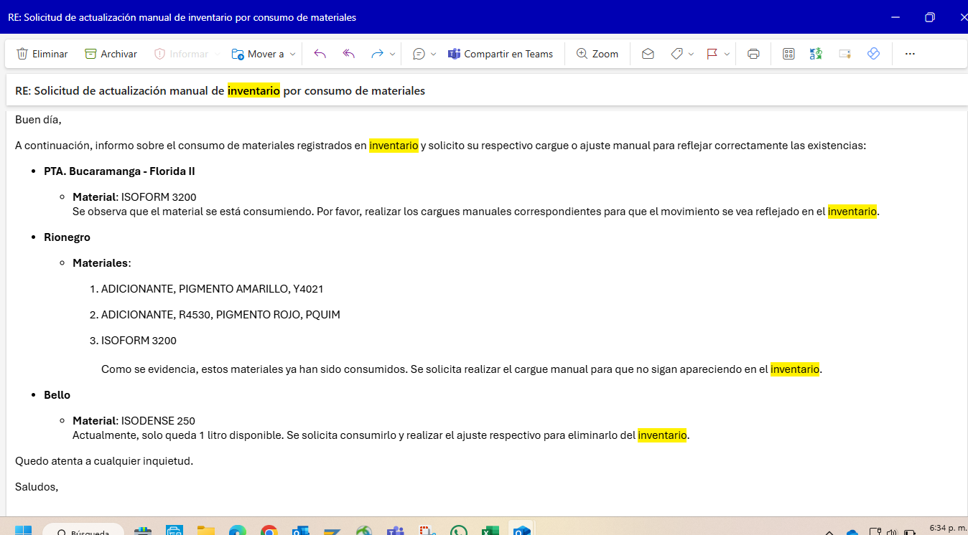
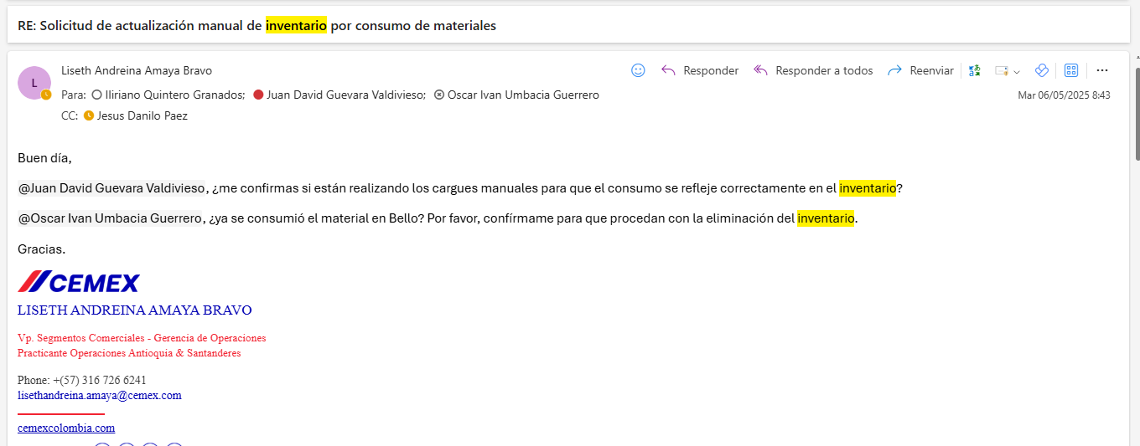
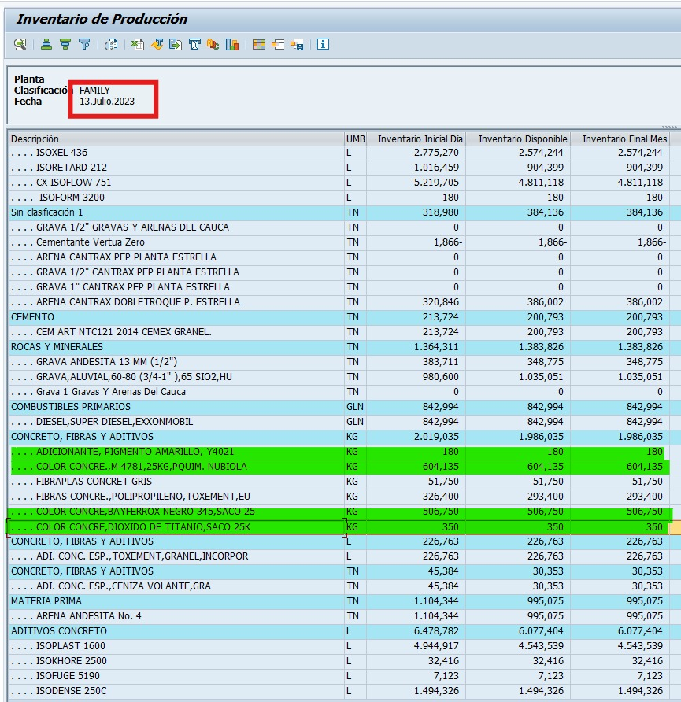
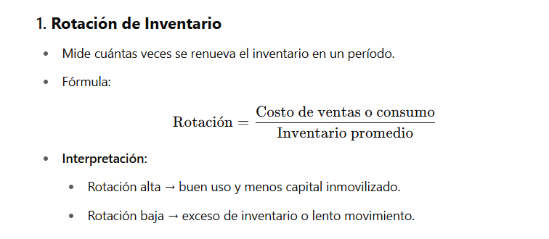
PIGMENTOS | CANTIDAD (kg) | RANGO ESTIMADO KG COSTO | COSTOS |  | ADICIONANTE, PIGMENTO AMARILLO, Y4021 |  |  | COLOR CONCRE., M-4781, 25KG, PQUIM. NUBIOLA |  |  | COLOR CONCRE, BAYFERROX NEGRO 345, SACO 25 |  |  | COLOR CONCRE, DIÓXIDO DE TITANIO, SACO 25K |  | A través de conversaciones con el personal operativo, se concluyó que estos pigmentos fueron consumidos de forma manual y directa en planta, es decir, se tomaban los sacos y se adicionaban directamente al chute del mezclador, sin ningún tipo de registro en el sistema o control de dosificación.
ADICIONANTE, PIGMENTO AMARILLO, Y4021 | 180 | $ 15,000 | $ 2,700,000 |  | FECHA DE CONSUMO | CANTIDAD |  | FECHA DE CONSUMO | CANTIDAD |  | FECHA DE CONSUMO | CANTIDAD |  | FECHA DE CONSUMO | CANTIDAD
COLOR CONCRE., M-4781, 25KG, PQUIM. NUBIOLA | 604.135 | $ 20,000 | $ 12,082,700 |  | 2024-10-18 | 25 |  | 2024-10-18 | 27 |  | 2024-12-10 | 8 |  | 2024-11-09 | 8
COLOR CONCRE, BAYFERROX NEGRO 345, SACO 25 | 506.75 | $ 15,000 | $ 7,601,250 |  | 2024-10-18 | 25 |  | 2024-10-18 | 27 |  | 2024-12-10 | 8 |  | 2024-11-08 | 10
COLOR CONCRE, DIÓXIDO DE TITANIO, SACO 25K | 350 | $ 12,000 | $ 4,200,000 |  | 2024-10-18 | 25 |  | 2024-10-21 | 8 |  | 2024-12-10 | 8 |  | 2024-11-12 | 8
Durante el proceso de revisión y diagnóstico de inventarios En Septiembre 2024, se identificaron varios pigmentos y aditivos que llevaban años almacenados sin presentar movimientos de consumo. Estos insumos, en su momento, fueron adquiridos y utilizados parcialmente, pero quedaron en bodega sin rotación, generando acumulación innecesaria y ocupación de espacio. 1. Consumo Manual de Pigmentos Con el objetivo de dar salida a estos pigmentos sin generar costos adicionales, se implementó una estrategia de consumo manual progresivo. Esta consistió en: Agregar pequeñas cantidades del colorante en algunos viajes o entregas de concreto. Seleccionar viajes donde el uso del pigmento no fuera visualmente notorio, para evitar alertas o inconformidades por parte del cliente. Registrar los días y cantidades en que se aplicó esta técnica, con el fin de llevar trazabilidad del consumo. Este método permitió reducir inventario sin afectar la calidad del producto ni incurrir en costos adicionales, dando así manejo a un material que ya se encontraba comprado y sin uso. 2. Seguimiento a Aditivos De manera paralela, se inició un seguimiento detallado del inventario de aditivos a partir de marzo de 2025. El objetivo principal es asegurar un uso eficiente y oportuno, evitando vencimientos o reprocesos. Dentro de esta estrategia: Se identifican los aditivos con bajo movimiento y alta existencia. Se hace un enfoque especial en los que llevan más de 3 meses sin consumo, priorizando su rotación. se le solicita directamente al Coordinador de Producción que: Indique la fecha en que será utilizado, o Gestione su envío a otra planta donde sí se requiera, asegurando su aprovechamiento. Desde el rol de practicante, se accede a SAP para verificar el estado actualizado de los inventarios y realizar seguimiento continuo a estos productos críticos. Esta labor contribuye al orden y eficiencia del almacén, alineándose con los objetivos de rentabilidad y reducción de pérdidas. |  |  | $ 26,583,950 |  | 2024-10-18 | 25 |  | 2024-10-21 | 8 |  | 2024-12-10 | 8 |  | 2024-11-12 | 8
 |  |  |  |  | 2024-10-18 | 25 |  | 2024-10-21 | 8 |  | 2024-12-10 | 8 |  | 2024-11-12 | 8
 |  |  |  |  | 2024-10-18 | 30 |  | 2024-10-21 | 8 |  | 2024-12-10 | 8 |  | 2024-11-12 | 8
 |  |  |  |  | 2024-09-18 | 25 |  | 2024-10-21 | 8 |  | 2024-12-10 | 8 |  | 2024-11-12 | 5
 |  |  |  |  |  |  |  | 2024-10-21 | 8 |  | 2024-12-10 | 8 |  | 2024-12-12 | 8
 |  |  |  |  |  |  |  | 2024-10-23 | 8 |  | 2024-12-10 | 8 |  | 2024-12-12 | 8
 |  |  |  |  |  |  |  | 2024-10-23 | 8 |  | 2024-12-10 | 8 |  | 2024-12-12 | 8
 |  |  |  |  |  |  |  | 2024-10-23 | 8 |  | 2024-12-10 | 8 |  | 2024-12-12 | 8
 |  |  |  |  |  |  |  | 2024-10-23 | 8 |  | 2024-12-10 | 8 |  | 2024-12-12 | 8
 |  |  |  |  |  |  |  | 2024-10-23 | 8 |  | 2024-12-10 | 8 |  | 2024-12-12 | 8 | 1. Pigmentos utilizados en concretos "terremios" (bajo tierra) Estos pigmentos fueron utilizados exclusivamente en concretos destinados a cimentaciones, pilotes y pilas, es decir, elementos estructurales bajo tierra donde la coloración no tiene relevancia estética: Adicionante, Pigmento Amarillo Y4021 Color Concre., M-4781, 25kg, Pquim. Nubiola Estos pigmentos, por su tonalidad amarilla o marrón clara, se incorporaron en concretos de baja exposición, permitiendo dar salida al inventario sin afectar la apariencia visible de las estructuras. 2. Pigmentos utilizados en muros internos y concretos industrializados El siguiente grupo fue utilizado en aplicaciones visibles pero controladas, como muros internos o concretos industrializados donde la pigmentación puede tener un efecto estético menor: Color Concre, Bayferrox Negro 345, Saco 25kg Color Concre, Dióxido de Titanio, Saco 25kg
 |  |  |  |  |  |  |  | 2024-10-23 | 8 |  | 2024-12-10 | 8 |  | 2024-12-13 | 7
 |  |  |  |  |  |  |  | 2024-10-23 | 8 |  | 2024-12-10 | 8 |  | 2025-01-11 | 8
 |  |  |  |  |  |  |  | 2024-10-23 | 8 |  | 2024-12-10 | 8 |  | 2025-01-11 | 8
 |  |  |  |  |  |  |  | 2024-10-23 | 8 |  | 2024-12-10 | 8 |  | 2025-01-11 | 8
 |  |  |  |  |  |  |  | 2024-10-16 | 8.3 |  | 2024-12-10 | 8 |  | 2025-01-11 | 8
 |  |  |  |  |  |  |  | 2024-10-16 | 8.3 |  | 2024-12-10 | 8 |  | 2025-01-11 | 8
 |  |  |  |  |  |  |  | 2024-10-16 | 8.3 |  | 2024-12-10 | 8 |  | 2025-01-14 | 8
 |  |  |  |  |  |  |  | 2024-10-16 | 8.3 |  | 2024-12-10 | 8 |  | 2025-01-14 | 8
 |  |  |  |  |  |  |  | 2024-10-16 | 8.3 |  | 2024-12-10 | 8 |  | 2025-01-14 | 8
 |  |  |  |  |  |  |  | 2024-10-16 | 8.3 |  | 2024-12-10 | 8 |  | 2025-01-15 | 8
 |  |  |  |  |  |  |  | 2024-10-21 | 8.3 |  | 2024-12-10 | 8 |  | 2025-01-15 | 8
 |  |  |  |  |  |  |  | 2024-10-21 | 8.3 |  | 2024-12-10 | 8 |  | 2025-01-15 | 8
 |  |  |  |  |  |  |  | 2024-10-21 | 8.3 |  | 2024-12-10 | 8 |  | 2025-01-15 | 8
 |  |  |  |  |  |  |  | 2024-10-21 | 8.3 |  | 2024-12-10 | 8 |  | 2025-01-16 | 8
 |  |  |  |  |  |  |  | 2024-10-21 | 8.3 |  | 2024-12-10 | 8 |  | 2025-01-16 | 8
 |  |  |  |  |  |  |  | 2024-10-21 | 8.3 |  | 2024-12-10 | 8 |  | 2025-01-16 | 8
 |  |  |  |  |  |  |  | 2024-10-23 | 8.3 |  | 2024-12-10 | 8 |  | 2025-01-16 | 8
 |  |  |  |  |  |  |  | 2024-10-23 | 8.3 |  | 2024-12-10 | 8 |  | 2025-01-16 | 8
 |  |  |  |  |  |  |  | 2024-10-23 | 8.3 |  | 2024-12-10 | 8
 |  |  |  |  |  |  |  | 2024-10-23 | 8.3 |  | 2024-12-10 | 8
 |  |  |  |  |  |  |  | 2024-10-23 | 8.3 |  | 2024-12-10 | 8 |  | 2025-01-17 | 8
 |  |  |  |  |  |  |  | 2024-10-23 | 8.3 |  | 2024-12-10 | 8 |  | 2025-01-17 | 8
 |  |  |  |  |  |  |  | 2024-10-23 | 8.3 |  | 2024-12-10 | 8 |  | 2025-01-17 | 8
 |  |  |  |  |  |  |  | 2024-10-23 | 8.3 |  | 2024-12-10 | 8 |  | 2025-01-17 | 8
 |  |  |  |  |  |  |  | 2024-10-23 | 8.3 |  | 2024-12-10 | 8 |  | 2025-01-17 | 8
 |  |  |  |  |  |  |  | 2024-10-23 | 6.9 |  | 2024-12-10 | 8 |  | 2025-01-21 | 8
 |  |  |  |  |  |  |  | 2024-11-01 | 8.3 |  | 2024-12-10 | 8 |  | 2025-01-21 | 8
 |  |  |  |  |  |  |  | 2024-11-01 | 8.3 |  | 2024-12-10 | 8 |  | 2025-01-22 | 8
 |  |  |  |  |  |  |  | 2024-11-01 | 8.3 |  | 2024-12-10 | 8 |  | 2025-01-22 | 8
 |  |  |  |  |  |  |  | 2024-11-01 | 8.3 |  | 2024-12-10 | 8 |  | 2025-01-22 | 8
 |  |  |  |  |  |  |  | 2024-11-01 | 8.3 |  | 2024-12-11 | 8 |  | 2025-01-24 | 8
 |  |  |  |  |  |  |  | 2024-11-01 | 8.3 |  | 2024-12-11 | 8 |  | 2025-01-24 | 8
 |  |  |  |  |  |  |  | 2024-11-01 | 8.3 |  | 2024-12-11 | 8 |  | 2025-01-24 | 8
 |  |  |  |  |  |  |  | 2024-11-01 | 8.3 |  | 2024-12-11 | 8
 |  |  |  |  |  |  |  | 2024-11-01 | 8.3 |  | 2024-12-11 | 8
 |  |  |  |  |  |  |  | 2024-11-01 | 8.3 |  | 2024-12-11 | 8
 |  |  |  |  |  |  |  | 2024-11-01 | 8.3 |  | 2024-12-11 | 8
 |  |  |  |  |  |  |  | 2024-11-01 | 8.3 |  | 2024-12-11 | 8
 |  |  |  |  |  |  |  | 2024-11-08 | 8.3 |  | 2024-12-11 | 8
 |  |  |  |  |  |  |  | 2024-11-08 | 8.3 |  | 2024-12-11 | 8
 |  |  |  |  |  |  |  | 2024-11-08 | 8.3 |  | 2024-12-11 | 8
 |  |  |  |  |  |  |  | 2024-11-08 | 8.3 |  | 2024-12-11 | 8
 |  |  |  |  |  |  |  | 2024-11-08 | 8.3 |  | 2024-12-11 | 8
 |  |  |  |  |  |  |  | 2024-11-08 | 8.3 |  | 2024-12-11 | 8
 |  |  |  |  |  |  |  | 2024-11-08 | 8.3 |  | 2024-12-11 | 8
 |  |  |  |  |  |  |  | 2024-11-08 | 8.3 |  | 2024-12-11 | 8
 |  |  |  |  |  |  |  | 2024-11-08 | 8.3 |  | 2024-12-11 | 8
 |  |  |  |  |  |  |  | 2024-11-08 | 8.3 |  | 2024-12-11 | 8
 |  |  |  |  |  |  |  | 2024-11-08 | 8.3 |  | 2024-12-11 | 6
 |  |  |  |  |  |  |  | 2024-11-09 | 8.3 |  | 2024-12-11 | 6
 |  |  |  |  |  |  |  | 2024-11-09 | 8.3 |  | 2024-12-11 | 7
 |  |  |  |  |  |  |  | 2024-11-09 | 8.3
 |  |  |  |  |  |  |  | 2024-11-09 | 8.3
 |  |  |  |  |  |  |  | 2024-11-09 | 8.3
 |  |  |  |  |  |  |  | 2024-11-09 | 6.7
 |  |  |  |  |  |  |  | 2024-11-09 | 4.9

Evidencias de seguimiento de inevtarios sin movimientos
se recolecta los cometarios y las fechas en cual piensan sacar el adictivo. Se hizo para el mes de marzo y abril como tambien se le comparte al Gerente para que se lleve una trazabilidad. Con esto, ya se pide poco y lo necesario.
Año | Mes | Giro | Centro | Nom Centro | Material | Nom Material | Nom Cta.mayor | Total Unidades | UM | Total Importe | Tipo Material | Clúster | COMENTARIOS | FECHA
2025 | 3 | CONCRETO | F011 | PLANTA MEDELLIN | 10194871 | ISOFIBER 2000 | INVENTARIO MATERIA PRIMA COMPRADA | 51 | KG | $1,219 | Aditivos | ANTIOQUIA | Material pendiente por consumo.En revisión para identificar posibles alternativas de reutilización. | En revisión (sin fecha definida)
2025 | 3 | CONCRETO | F011 | PLANTA MEDELLIN | 10057467 | ISOFOAM 520 | INVENTARIO MATERIA PRIMA COMPRADA | 80 | LT | $418 | Aditivos | ANTIOQUIA | Material enviado a planta Puente Aranda para consumo. | Abril. 25

Año | Mes | Giro | Centro | Nom Centro | Material | Nom Material | Nom Cta.mayor | Total Unidades | UM | Total Importe | Tipo Material | Clúster | Comentarios
2025 | 4 | CONCRETO | F011 | PLANTA MEDELLIN | 10194871 | ISOFIBER 2000 | INVENTARIO MATERIA PRIMA COMPRADA | 51 | KG | $ 1,218.75 | Aditivos | ANTIOQUIA | Se tiene para los concretos especiales/Ventas esporadicas
2025 | 4 | CONCRETO | F011 | PLANTA MEDELLIN | 10057467 | ISOFOAM 520 | INVENTARIO MATERIA PRIMA COMPRADA | 80 | LT | $ 418.48 | Aditivos | ANTIOQUIA | Trasladado a Puente Aranda
2025 | 4 | CONCRETO | F011 | PLANTA MEDELLIN | 10142583 | ISOFORM 3200 | INVENTARIO MATERIA PRIMA COMPRADA | 20 | LT | $ 317.40 | Aditivos | ANTIOQUIA | Pendiente consumo manuales de 14LT en Mayo.

Escombros
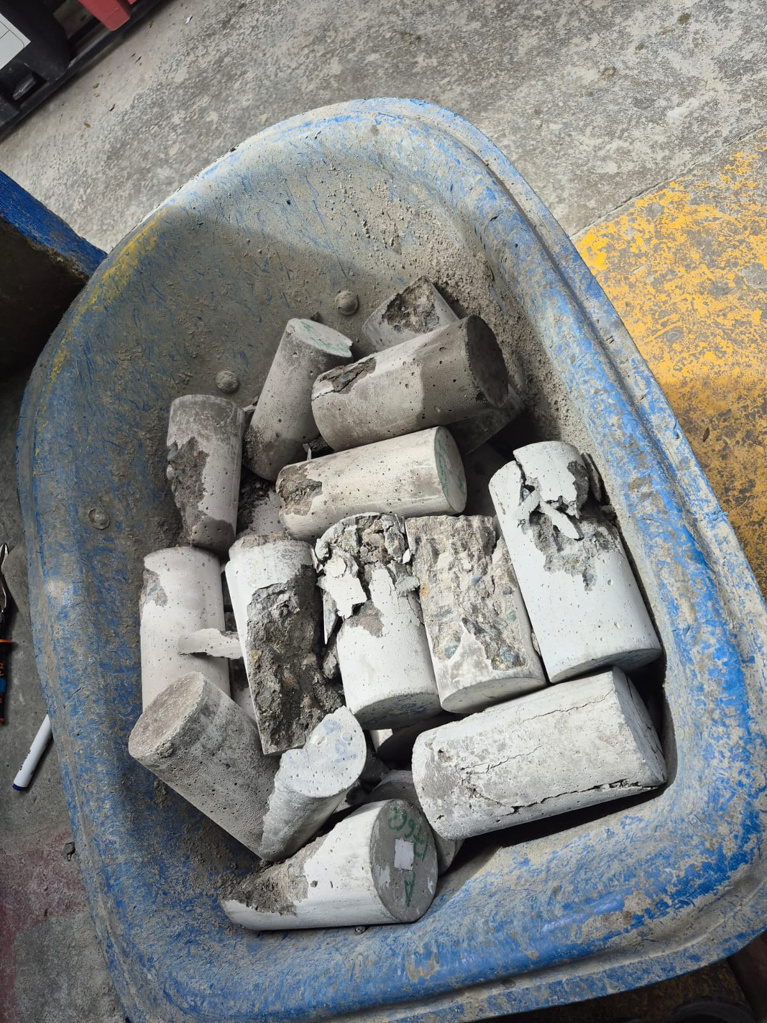
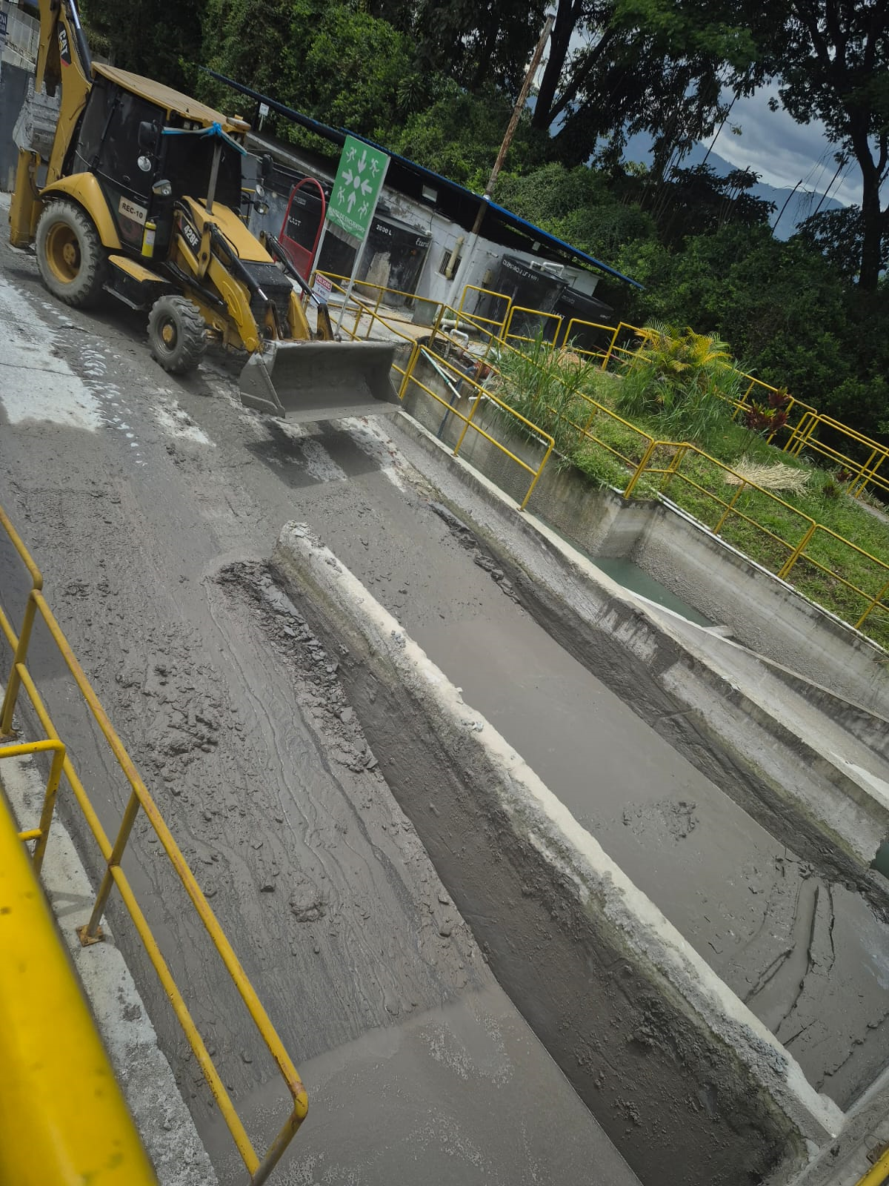
zActualmente, se acumulan aproximadamente 10 toneladas de escombros Estos residuos se originan principalmente por tres fuentes: Muestras de asentamiento: Concreto utilizado para realizar pruebas de trabajabilidad. Cilindros fallados: Muestras para medir resistencias Pérdidas por lavado de mezcladoras (juguaduras): Restos de concreto que quedan en la olla del mezclador y que, por normatividad, no pueden dejarse en obra. El manejo de estos escombros implica actualmente un costo adicional para la planta, ya que se debe contratar un gestor certificado para su retiro, con un valor de $27.500 por tonelada, representando un gasto significativo. Propuesta de solución: Se plantea establecer una alianza estratégica con las minas proveedoras de materia prima (como grava y arena). La propuesta consiste en que, al momento de realizar la entrega de material a planta, los proveedores retornen llevando los escombros generados. Una vez en la mina, estos residuos podrán ser triturados o reprocesados para su mezcla con nuevo material, sin representar un costo adicional de trituración para la planta, dado que ya se está realizando un consumo regular de agregado con dicho proveedor. Esta solución permitiría: Reducir costos de transporte y disposición final. Promover una economía circular dentro del proceso productivo. Cumplir con los lineamientos ambientales y de disposición responsable de residuos
 |  | SOLUCION. | provedor JM | peso del escombro : 21370 kg

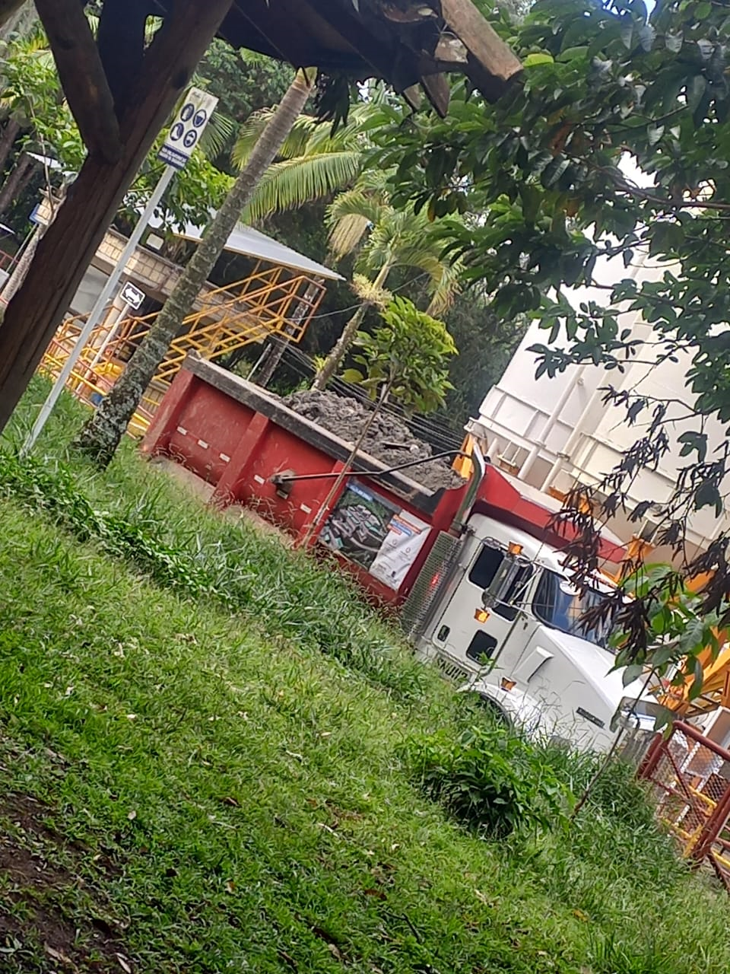
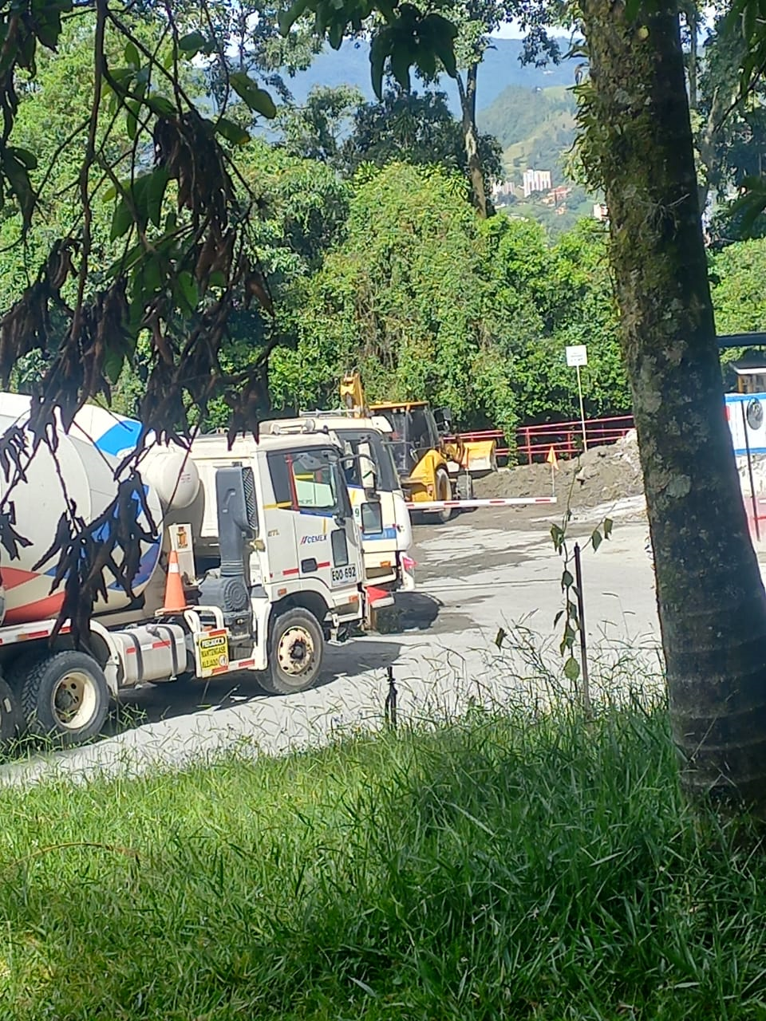
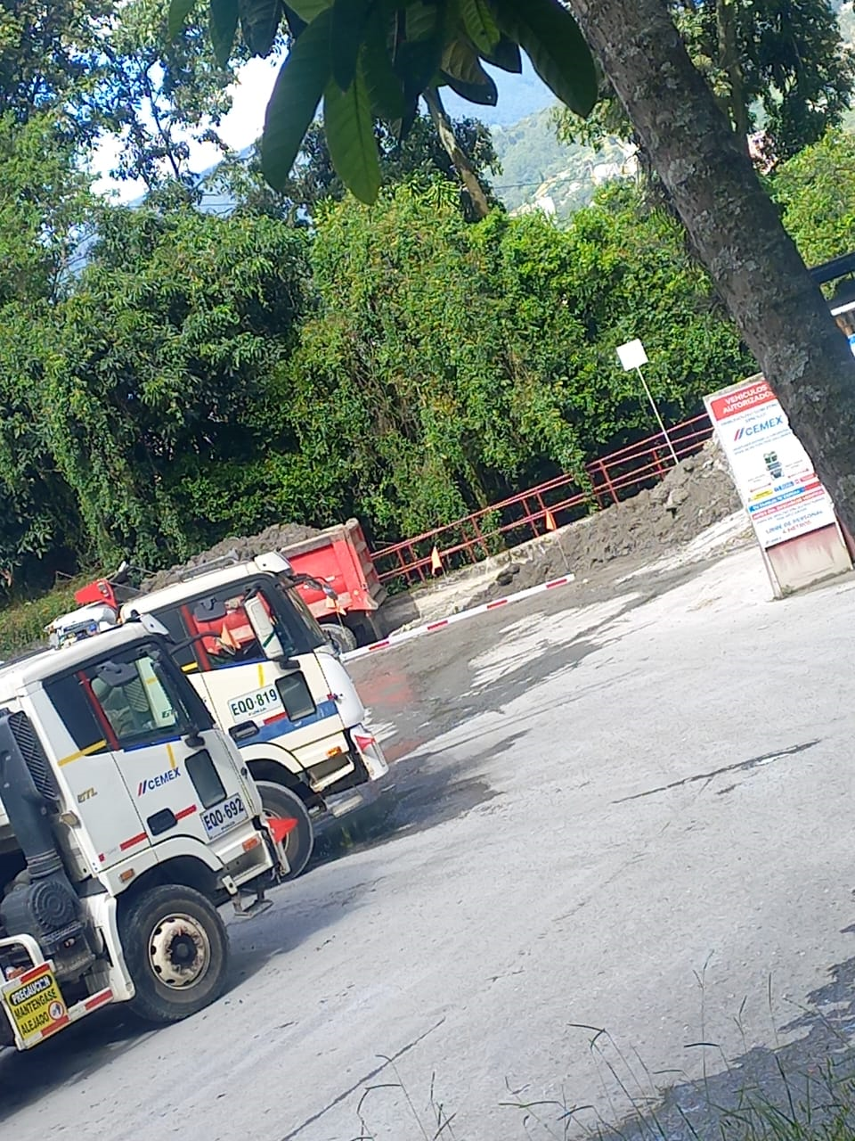
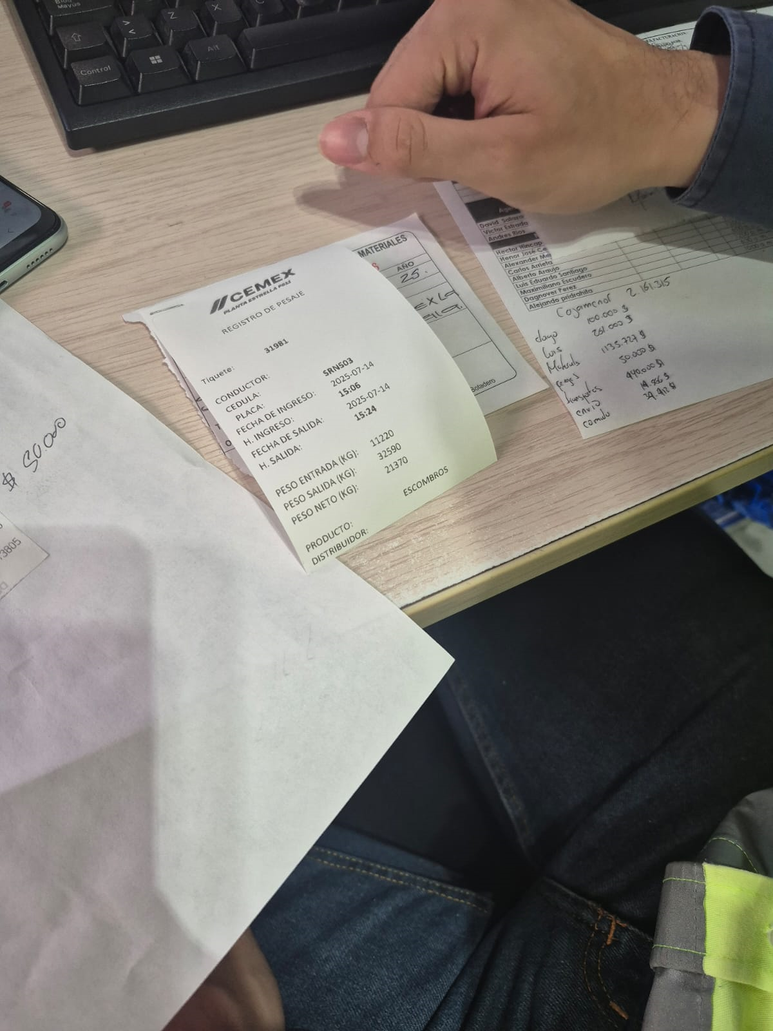

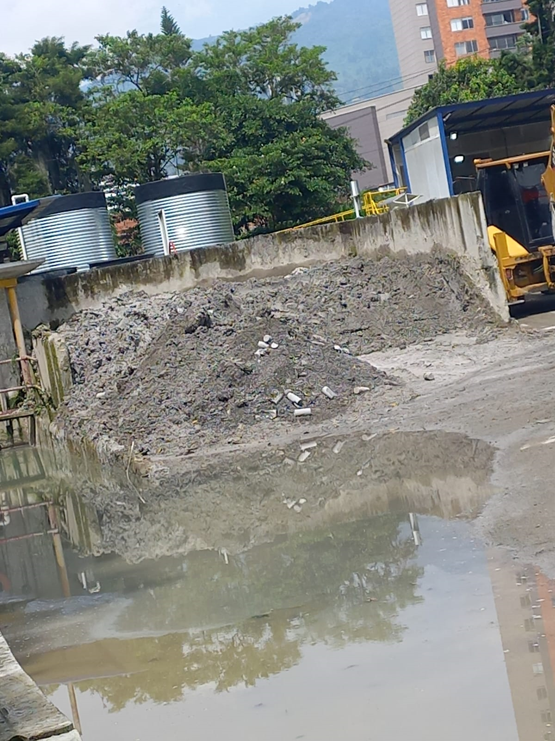

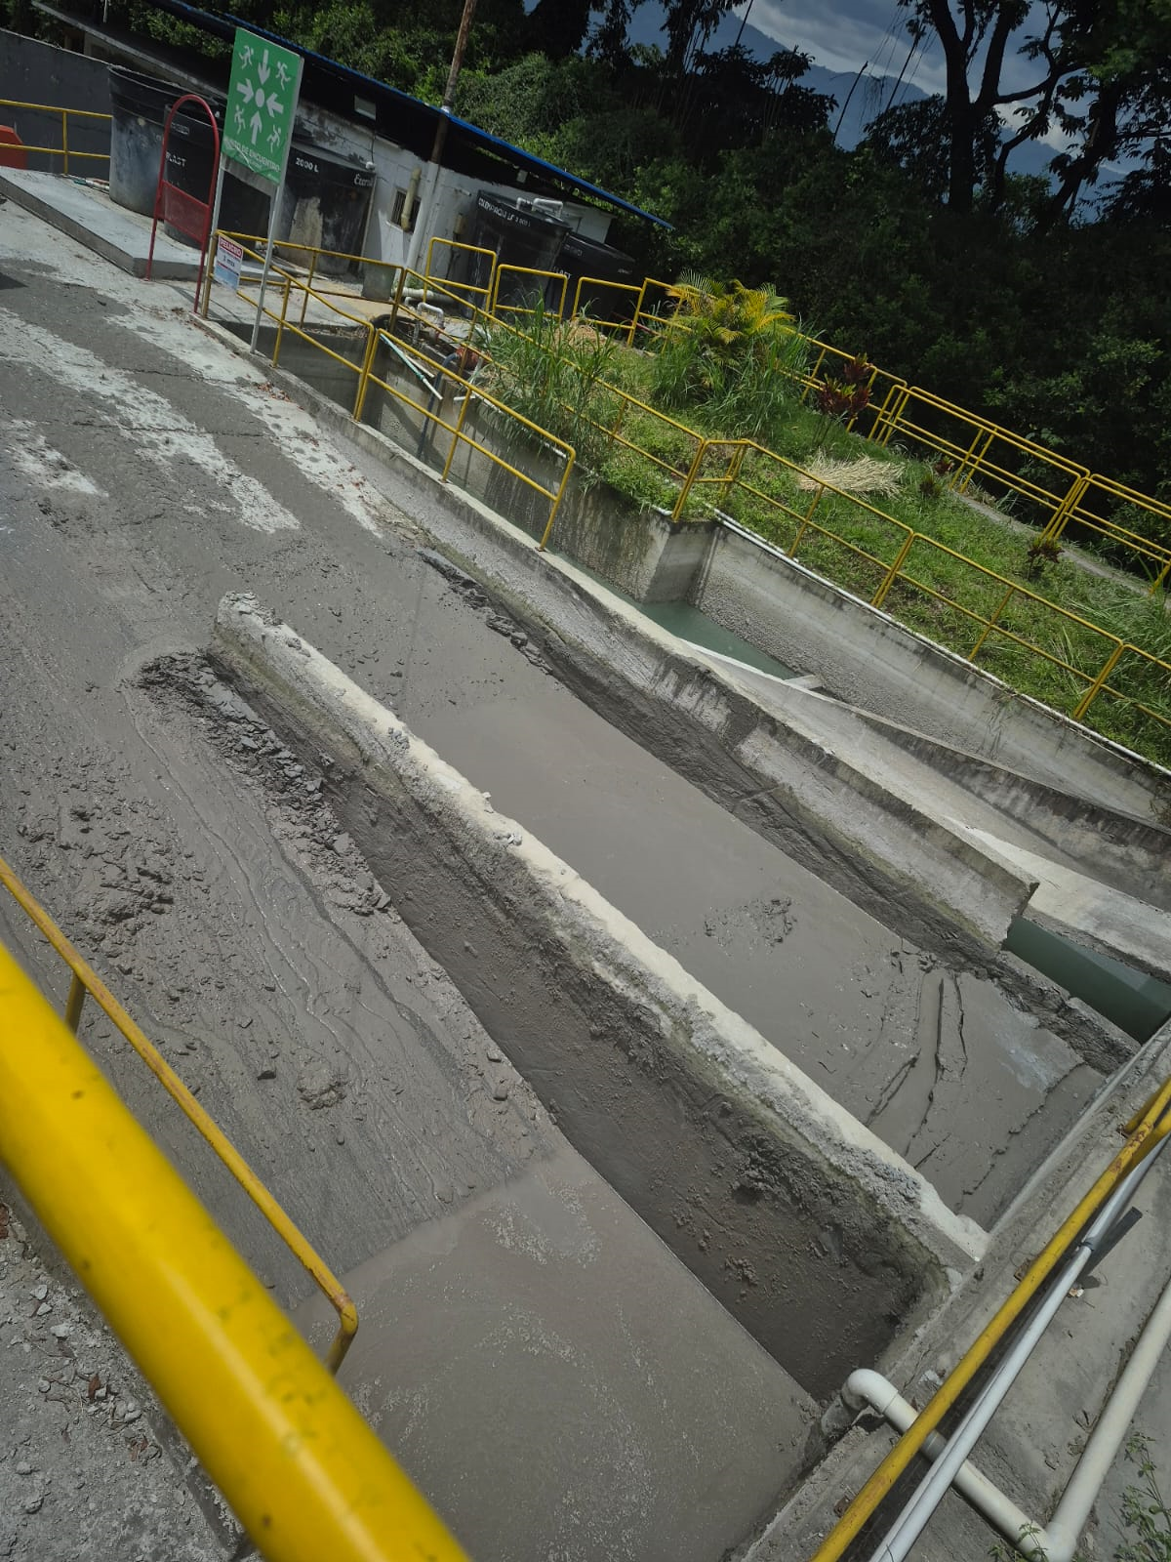
 | RECIDUOS DEL AREA DE CALIDAD

m3 perdidos
MES | AÑO | Desperdicio real (m3) | Desperdicio por escombros - Area de calidad y enjuages a mixer | desperdicio por chorreo | desperdicio por chispeo | suma | CL (m3) | UCL (m3)
ENERO | 2024 | 5.75 |  |  |  |  | 5.15 | 22.79 | Jan-24
FEBRERO | 2024 | 7.5 |  |  |  |  | 5.15 | 22.79 | Feb-24
MARZO | 2024 | 15.25 |  |  |  |  | 5.15 | 22.79 | Mar-24
ABRIL | 2024 | 6 |  |  |  |  | 5.15 | 22.79 | Apr-24
MAYO | 2024 | 0 |  |  |  |  | 5.15 | 22.79 | May-24
JUNIO | 2024 | 19.5 |  |  |  |  | 5.15 | 22.79 | Jun-24
JULIO | 2024 | 0 |  |  |  |  | 5.15 | 22.79 | Jul-24
AGOSTO | 2024 | 0 |  |  |  |  | 5.15 | 22.79 | Aug-24
SEPTIEMBRE | 2024 | 0 |  |  |  |  | 5.15 | 22.79 | Sep-24
OCTUBRE | 2024 | 0 |  |  |  |  | 5.15 | 22.79 | Oct-24
NOVIEMBRE | 2024 | 12 |  |  |  |  | 5.15 | 22.79 | Nov-24
DICIEMBRE | 2024 | 0 |  |  |  |  | 5.15 | 22.79 | Dec-24
ENERO | 2025 | 0 | 6.7 | 5 | 0.3 | 12 | 5.15 | 22.79 | Jan-25 | 12
FEBRERO | 2025 | 0 | 0.1 | 13.5 | 0.005 | 13 | 5.15 | 22.79 | Feb-25 | 14
MARZO | 2025 | 8 | 9.5 | 7.5 | 0.01 | 17 | 5.15 | 22.79 | Mar-25 | 17
ABRIL | 2025 | 6 | 4.8 | 6 | 0.015 | 10.75 | 5.15 | 22.79 | Apr-25 | 11
MAYO | 2025 | 5.75 | 8.5 | 5 | 0.05 | 14 | 5.15 | 22.79 | May-25 | 14
JUNIO | 2025 | 6 | 4.5 | 3.25 | 0 | 7.5 | 5.15 | 22.79 | Jun-25 | 8
JULIO | 2025 |  |  | 2

Media (µ) = | 5.15
Desviación estándar (s) = 5,88

